Formulario A
AUTORIDAD DE FISCALIZACIÓN Y CONTROL SOCIAL DE AGUA POTABLE Y SANEAMIENTO BÁSICO
MINISTERIO DE MEDIO AMBIENTE Y AGUA

 |  |  |  |  |  |  |  |  |  |  |  |  |  | FORMULARIO A

 | FORMULARIO DE AUTORIZACION DE VIAJE
 |  |  |  |  |  |  | cite:
 |  |  |  |  |  |  | (uso exclusivo para el pago de viaticos anticipados)

1 | INFORMACIÓN GENERAL

 | Numero Hoja de Ruta |  |  |  |  |  |  |  |  |  | Fecha de Solicitud

 | Nombres y Apellidos

 | Cargo que ocupa

 | Actividad a Desarrollar

2 | Destino del Viaje

 |  |  | Interior del País |  |  |  |  |  |  |  |  |  | Exterior del País

 |  |  | Urbana: |  |  |  |  |  |  |  |  |  |  |  | País:

 |  |  | Rural: ……… |  |  |  |  |  |  |  |  |  |  |  | Ciudad: …………………

 | Día y Hora de Salida desde la sede de sus funciones (según horario de boleto aéreo, terrestre u otro) |  |  |  | DIA | MES | AÑO | HRS |  | Día y Hora de retorno desde el lugar de la comisión (según horario de boleto aéreo, terrestre u otro) |  |  | DIA | MES | AÑO | Hrs. | Total Días

3 | Medio de Transporte:

 | Medio de Transporte: |  |  |  |  | Aéreo |  |  | Terrestre |  | Vehículo AAPS |  |  | Otro: ………………………..…………..

4 | Motivo del Viaje:

 |  |  |  |  |  | Reuniones |  |  | Capacitación |  | Seminarios y/o Talleres |  |  | Entrega Registros y Licencias

 |  |  |  |  |  | Protocolo |  |  | Oficinas AAPS |  | Regularización EPSA |  |  | Otros:

 |  |  |  | Firma y sello del Solicitante |  |  |  |  |  |  |  | Firma y sello de Autorización

5 | CÁLCULO DE VIATICOS (Uso exclusivo de la Jefatura Administrativa Financiera)

 | Categoría |  |  | 2da. |  |  |  | Viático por Día:

 |  |  |  | 3era. |  |  |  | Nº Días:

 |  |  |  |  |  |  |  | Total de Viáticos Bs.

 |  | Tesorería |  |  |  |  |  |  | Vo Bo. Contador |  |  |  |  |  | Autorizado JAF

Nota: El descargo debe ser presentado hasta los ocho días de concluido la comisión, de conformidad con los arts. 24º, 25º y 26º del Reglamento Interno de Pasajes y Viáticos, caso contrario se aplicará el art. 31º de la misma normativa.

Formulario B
AUTORIDAD DE FISCALIZACIÓN Y CONTROL SOCIAL DE AGUA
POTABLE Y SANEAMIENTO BÁSICO
MINISTERIO DE MEDIO AMBIENTE Y AGUA

 |  |  |  |  |  |  |  |  |  |  |  |  |  |  |  | FORMULARIO B

 | FORMULARIO DE AUTORIZACION DE VIAJE
 |  |  |  |  |  |  |  | Cite: AAPS/DER/VI/74/2024

1 | INFORMACIÓN GENERAL

 | Numero Hoja de Ruta |  |  |  |  | 2420/2024 |  |  |  |  |  | Fecha de Solicitud |  |  |  | 2024-08-09

 | Nombres y Apellidos |  |  |  | ROBERTO CARLOS TERAN MAIDA

 | Cargo que ocupa |  |  |  | JEFE DE FISCALIZACIÓN Y SEGUIMIENTO REGULATORIO

 | Objetivo del Viaje |  |  |  | Participación en Intercambios Regionales SIRWASH 2024 - Study Tour a Colombia

2 | Destino del Viaje

 |  |  |  | Interior del País |  |  |  |  |  |  |  |  |  | X | Exterior del País

 |  |  |  | Dep.: |  |  |  |  |  |  |  |  |  |  | X |  | País: | COLOMBIA

 |  |  |  | Rural: ……… |  |  |  |  |  |  |  |  |  |  |  |  | Ciudad: ………………… | BOGOTA

 |  |  |  |  |  | IDA |  |  |  |  |  |  |  |  | RETORNO

 |  |  |  |  |  | DIA | MES | AÑO | HRS |  |  |  | DIA | MES | AÑO | HRS |  | Total Dias
 |  |  |  |  |  | 11 | 8 | 2024 | 5:30:00 |  |  |  | 16 | 8 | 2024 | 4:25:00 |  | 4

 |  | NOTA: LOS PASAJES Y VIATICOS SERAN CUBIERTOS POR EL BID
3 | Medio de Transporte:

 | Medio de Transporte: |  |  |  |  | X | Aéreo |  |  | Terrestre |  | Vehículo AAPS |  |  |  | Otro: ………………………..…………..

4 | Motivo del Viaje:

 |  |  |  |  |  |  | Reuniones |  |  | Capacitación | X | Seminarios y/o Talleres |  |  |  | Entrega Registros y Licencias

 |  |  |  |  |  |  | Protocolo |  |  | Oficinas AAPS |  | Regularización EPSA |  |  |  | Otros:

5 | Actividades a Ejecutar:

 |  | Nro. | ACTIVIDADES A DESARROLLAR
 |  | 1 | Participación en Intercambios Regionales SIRWASH 2024 - en la ciudad de Bogota - Colombia
 |  | 2
 |  | 3

 |  |  |  |  | Firma y sello del Solicitante |  |  |  |  |  |  |  | Firma y sello de Autorización

Nota: El descargo debe ser presentado hasta los ocho días de concluido la comisión, de conformidad con los arts. 24º, 25º y 26º del Reglamento Interno de Pasajes y Viáticos, caso contrario se aplicará el art. 31º de la misma normativa.

Formulario C
AUTORIDAD DE FISCALIZACIÓN Y CONTROL SOCIAL DE AGUA POTABLE Y SANEAMIENTO BÁSICO
MINISTERIO DE MEDIO AMBIENTE Y AGUA

 |  |  |  |  |  |  |  |  |  |  |  |  |  |  |  | FORMULARIO C

 | FORMULARIO DE DESCARGO DE VIAJE
 |  |  |  |  |  |  |  | Cite: AAPS/DER/INF/655/2024

1 | INFORMACIÓN DE SOLICITUD DE VIAJE

 | Numero Hoja de Ruta |  |  |  |  | 2552/2024 |  |  |  |  |  |  | Fecha de Solicitud |  |  | 2024-08-09

 | Nombres y Apellidos |  |  |  | ROBERTO CARLOS TERAN MAIDA

 | Cargo que ocupa |  |  |  | JEFE DE FISCALIZACIÓN Y SEGUIMIENTO REGULATORIO

2 | Destino del Viaje

 |  |  |  | Interior del País |  |  |  |  |  |  |  |  |  |  | Exterior del País

 |  |  |  | Urbana: |  |  |  |  |  |  |  |  |  |  | X |  | País:

 |  |  |  | Rural: ……… |  |  |  |  |  |  |  |  |  |  |  |  | Ciudad: …………………

 | Día y Hora de Salida desde la sede de sus funciones (según horario de boleto aéreo, terrestre u otro) |  |  |  |  | DIA | MES | AÑO | HRS |  |  | Día y Hora de retorno desde el lugar de la comisión (según horario de boleto aéreo, terrestre u otro) |  |  | DIA | MES | AÑO | Hrs. | Total Días
 |  |  |  |  |  | 11 | 8 | 2024 | 5:30:00 |  |  |  |  |  | 16 | 8 | 2024 | 1:30:00 | 4

 | NOTA:LOS PASAJES Y VIATICOS SERAN CUBIERTOS POR EL BID
3 | Medio de Transporte:

 | Medio de Transporte: |  |  |  |  | X | Aéreo |  |  | Terrestre |  |  | Vehículo AAPS |  |  | Otro: ………………………..…………..

4 | Motivo del Viaje:

 |  |  |  |  |  | x | Reuniones |  |  | Capacitación |  | X | Seminarios y/o Talleres |  |  | Entrega Registros y Licencias

 |  |  |  |  |  |  | Protocolo |  |  | Oficinas AAPS |  |  | Regularización EPSA |  |  | Otros: | Inspección técnica

5 | CÁLCULO DE VIATICOS (Uso exclusivo de la Jefatura Administrativa Financiera)

 | Categoría |  |  |  | 2da. |  |  |  | Viático por Día:

 |  |  |  |  | 3era. |  |  |  | Nº Días:

 |  |  |  |  |  |  |  |  | Total de Viáticos Bs.

 |  | Tesorería |  |  |  |  |  |  |  | Vo Bo. Responsable Financiero |  |  |  |  |  |  | Autorizado JAF

6 | Actividades a Ejecutar:

 |  | Nro. | ACTIVIDADES A DESARROLLAR |  |  |  |  |  |  |  |  |  |  |  |  |  | SI | NO
 |  | 1 | Participación en Intercambios Regionales SIRWASH 2024 - en la ciudad de Bogota - Colombia |  |  |  |  |  |  |  |  |  |  |  |  |  | X
 |  | 2
 |  | 3

7 | Logros Alcanzados

 |  | Reunion de coordinacion con los paises participantes y Ministerio de Vivienda de Colombia. Reunion de coordinacion e intercambio de ideas con la Superintendencia de Servicios de Bogota. Reunion de coordinacion con personal tecnico de la CRA BOGOTA.

8 | Recomendaciones

9 | Anexos Fotograficos (Debidamente Uniformado)
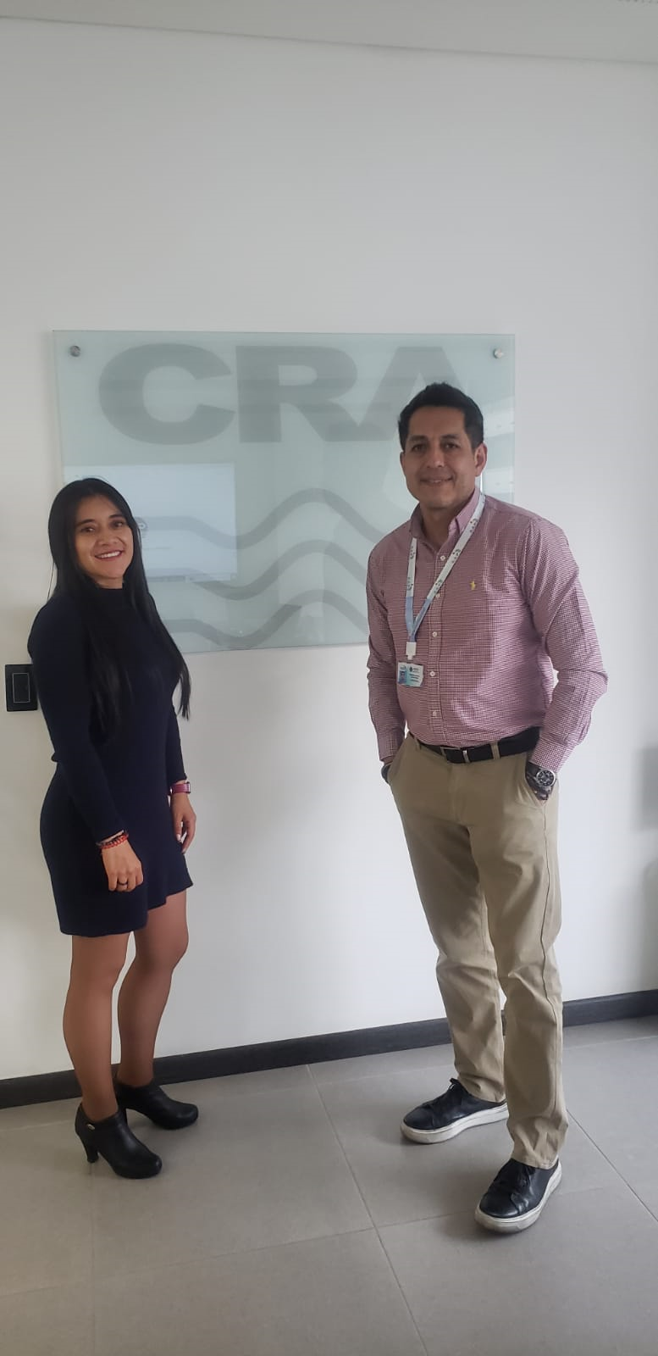
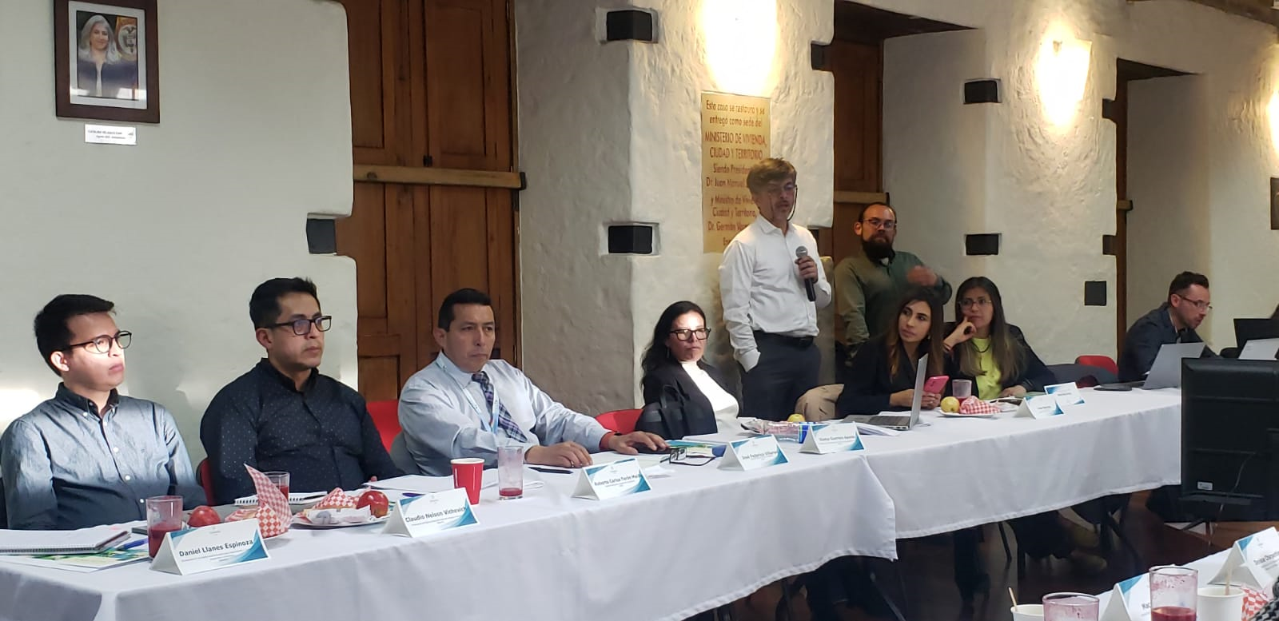

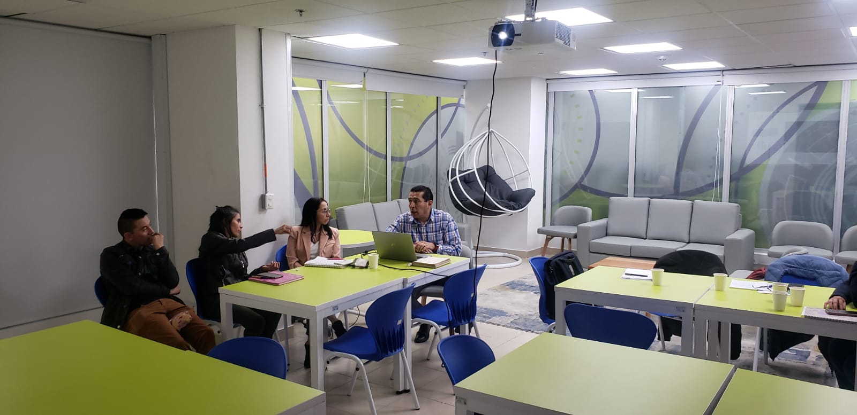

10 | Notas y aclaraciones

 |  | Los montos de pasajes y viaticos seran financiados por el BID

11 | Gastos realizados: Pasajes y Otros con respaldos

 |  | Concepto |  |  |  |  | Gastos Realizados |  |  |  | Importe Recibido |  |  | Saldo |  |  | Comentarios
 |  | Pasajes |  |  |  |  |  |  |  |  | - |  |  | -
 |  | Gasolina |  |  |  |  | - |  |  |  | - |  |  | - |  |  | -
 |  | Viaticos |  |  |  |  | - |  |  |  | - |  |  | - |  |  | -
 |  | Otros |  |  |  |  | - |  |  |  | - |  |  | - |  |  | -
 |  | TOTAL |  |  |  |  | - |  |  |  | - |  |  | - |  |  | -

 |  |  |  |  | Firma y sello del Funcionario |  |  |  |  |  |  | Firma y sello de Aprobacion del Inmediato Superior

Nota: El descargo debe ser presentado hasta los ocho días de concluido la comisión, de conformidad con los arts. 24º, 25º y 26º del Reglamento Interno de Pasajes y Viáticos, caso contrario se aplicará el art. 31º de la misma normativa.

